Sheet1
游戏名： | NEO.Girl

游戏简介：
NEO.Girl是基于Neo区块链开发的一款放置养成类游戏。
玩家将收集游戏资源，提升主角的好感，随着好感的增长解锁更多的行为。
官方会定期推出限量时装，玩家抢购后可自行在交易行拍卖，从而倒手获得更多NEOGAS
玩家也上传自己制作的时装，官方审核后上架交易行获得NEOGAS。
官方通过交易行抽水而达到长期运营。
游戏内经济系统与区块链紧密结合，更完美的使货币流通。

封面图：440*225

 |  |  |  | 封面图只要游戏名：NEO.Girl


游戏五图：
 |  | 首张介绍图
 |  | 关键字：
 |  | 休闲放置
 |  | 百变造型
 |  | 真人表情捕捉
 |  | 真人动作捕捉

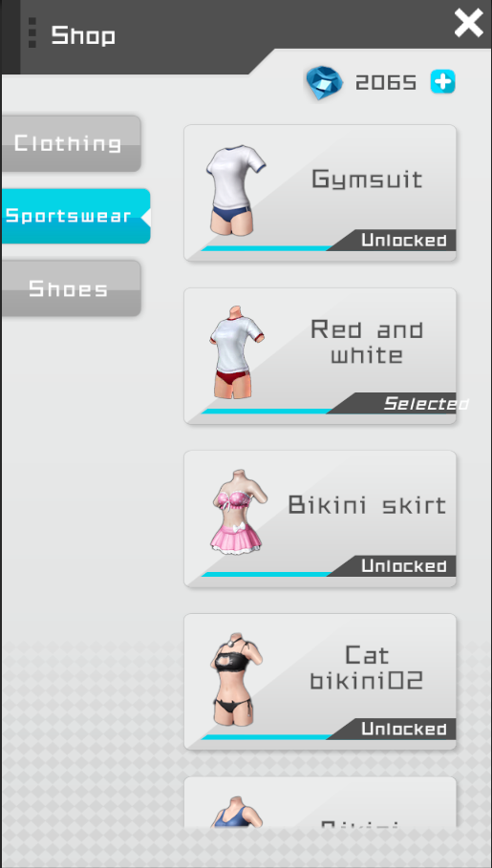

 |  |  | 参考：
 |  | 海量服装，让你的角色独一无二

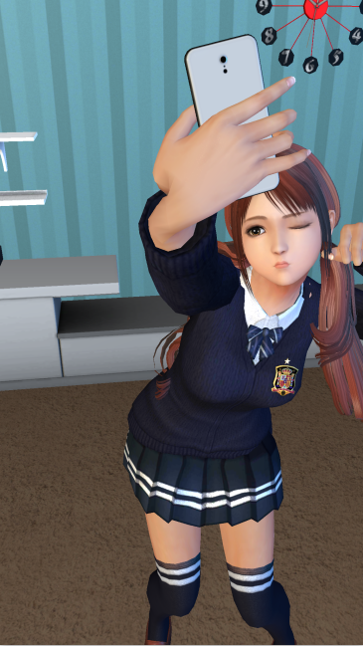
 |  | 个性自拍，将她留在你的手机中

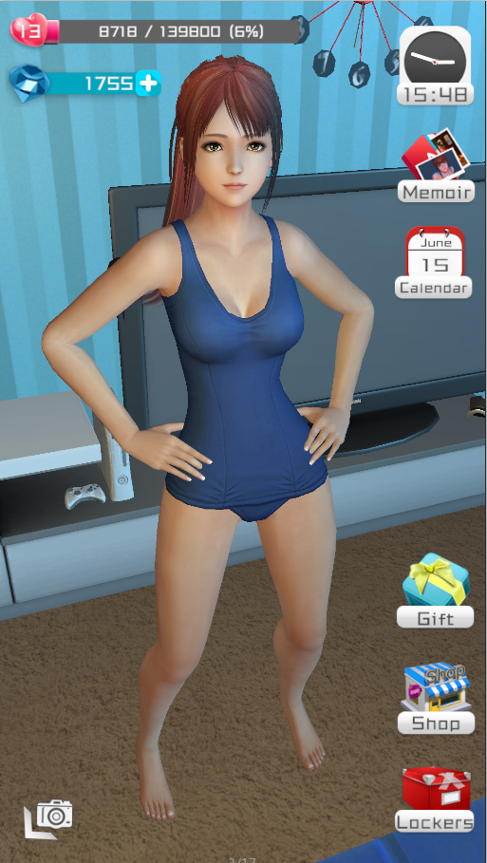
 |  | 大量姿势，有你为她亲手解开

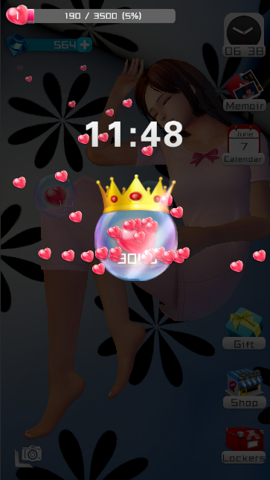
 |  | 收集爱心，解锁更多姿势

视频思路：
1、展示游戏中角色丰富的换装系统。
2、表现游戏内角色拥有大量真人捕捉动作。
3、游戏内海量真人配音，多样化情感
4、赠送礼物给角色，可以获得更多好感（点大气泡）

